Plan1
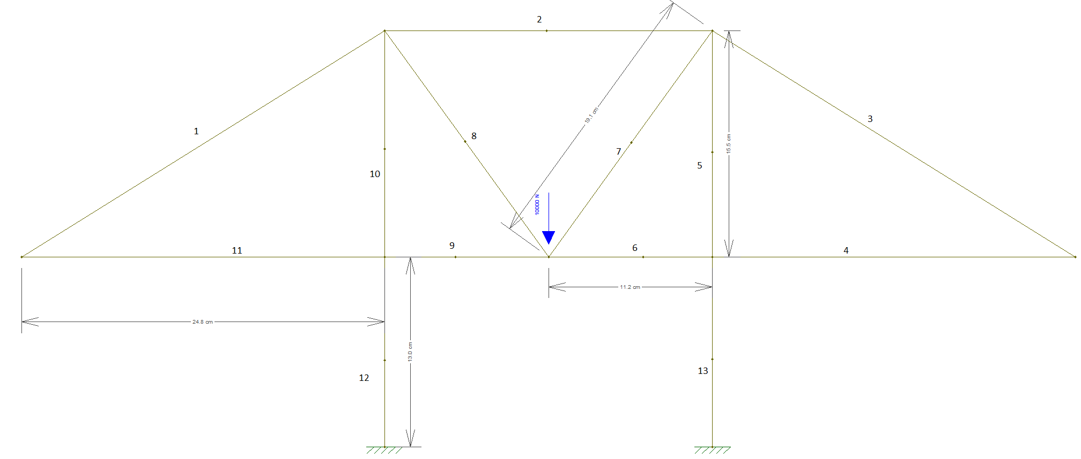
Barra | Força axial (N) | Força cortante (N) | Momento fletor
1 | 0 | 0 | 0
2 | -3583 | 0 | 0
3 | 0 | 0 | 0
4 | 0 | 0 | 0
5 | -4950 | 7 | 0
6 | 0 | -47 | 0
7 | 6107 | -5 | 0
8 | 617 | 5 | 0
9 | 0 | 47 | 0
10 | -4950 | -7 | 0
11 | 0 | 0 | 0
12 | -5000 | -12 | 0
13 | -5000 | 12 | 0

